運用方針(Initial Stage)
運用方針(Initnal Stage)
格安で続くオンライン英会話＋学習者同士のCallもできるよ
お金を課金してチャレンジ
失敗したら、没収→教師OR寄付に
0. | 定義 |  |  |  | 超々適当にコスト想定
 | ・ | 登場人物は下記 |  |  | アクティブユーザが50人を突破したとき、以下のように経験会話回数ごとの学習者がいるとする
 |  | i) | 運営 |  | 前提：
ハードモード
 |  | ii) | ユーザ・・・下記の集合体 |  | 4回会話経験者が発生するときには1～8回会話経験者が下記のヒストグラム分布のように発生している
 |  |  | ① | 学習者 | 1～4回経験者はグラフのように1次関数的に減っていく（離脱者、単純に最近始めた人）
 |  |  | ② | 雇われ教師(フィリピン人想定) | 結果的に1/3生き残る(適当な予想)
 |  |  | ③ | フリー教師 | 4回目以降は均等に存在(基本的に離脱なく、単に始めた時期の問題でばらつく)
 |  | iii) | 支援者？

1. | 前提 |  |  |  | 30人(計算結果)
 | ・ | アクティブユーザが50人を突破するまでの期間をInitial Stageと定義する
 | ・ | アクティブユーザは、下記すべての事項を満たすユーザとする |  |  |  |  | 人数
 |  | a. | 30分以上の"会話"を過去4回以上行っている
 |  | b. | 過去1週間以内に、1回以上"会話"を行っている
 |  | c. | 学習者である(雇われ教師、フリー教師でない)

2. | 全体方針
 | ・ | 下記を最優先の目標とする
 |  | ・ | なる早でアクティブユーザを50人以上にすること
 |  | ・ | ユーザからうまくフィードバックをもらうこと |  |  |  |  |  |  |  |  |  |  |  |  | 10人(計算結果)
 |  | ・ | そこまでコストをかけないこと(いくらまで？20万円くらい？)
 | ・ | 注意事項
 |  | この期間は最終的なビジョンや、ターゲット層などにこだわらない
 |  | まずはある程度の人数に使ってもらうことを第一優先に考える
 |  | 多少身銭をきることをいとわない

 |  |  |  |  |  | 0 |  | 1 | 2 | 3 | 4 | 5 | 6 | 7 | 8
 |  |  |  |  |  |  |  |  |  |  |  |  | かかったコスト＝会話数
 |  |  |  |  |  |  |  |  |  |  |  |  | 4回以上行くとアクティブのままの前提

 |  |  |  |  |  | ざっくり計算(計算シート参照)
 |  |  |  |  |  | トータルで533回の通話が必要なため
 |  |  |  |  |  | 1回あたりのコスト＝Xとすると
 |  |  |  |  |  | 533Xかかる

 |  |  |  |  |  | 1回300円出すと16万円くらい
 |  |  |  |  |  | →サーバ代含めると20万円を割る

 |  |  |  |  |  | 講師への支払いは
 |  |  |  |  |  | 1回あたりの講習料が200円、予約成立や予定入れるだけで100円とかかな？
 |  |  |  |  |  | 手数料とかユーザへの還元もしたほうがいいので、最悪30万円くらいみておいた方がいい

 |  |  |  |  |  | ・・・少し少ない気がする
 |  |  |  |  |  | 30万円くらいみておくべきか、、、

先に埋める

提供価値
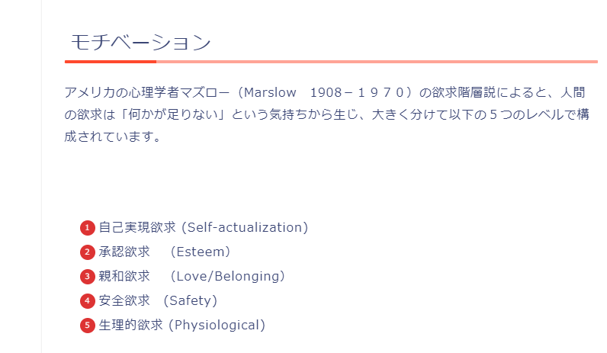
顧客への提供価値

「英語が話せる自分になる」それ自体が目的である人が多い
それを実現させてあげることが提供価値

「目標を設定してそれを達成する」それ自体に達成感などを感じられるようにする

基本的に深掘りがたりない

ユーザ分析
「格安オンライン英会話」として、
これを解決するのがメインの顧客への価値
英会話
レッスン
学習進捗
管理
学習者
コミュニティ
(勉強仲間)
ユーザ分析 |  |  |  |  |  |  |  |  |  | *
 |  |  |  |  |  |  |  |  |  | *

 | No | ペルソナ名 | 課題＝解決が顧客への提供価値 | 解決方針 | 業務要件 | 機能要件 | 設計 | 詳細 |  | *
 | 1 | 海外旅行好きスイーツ女子 | 飽きっぽいため習慣化できない | 短時間、高頻度の英会話により習慣化できる |  |  |  |  |  | *
 |  |  |  | 週次で予定を立て、話すトピック（写真）を策定 それに従って実際に話す
 |  |  |  | 目標通りに継続することで特典がつく
 |  |  | レベルが低いため、会話が聞き取れず 疲れてしまう | 教師への指示（優しい言葉を使ってほしい、ゆっくり話してほしいなど）を選択できるようにする | 教師への指示（優しい言葉を使ってほしい、ゆっくり話してほしいなど）を選択できるようにする | 先々の予定立案機能
 |  |  | 目的がない | 話すこと自体が楽しみになれば良い 自己承認欲求を満たすようなテーマ設定 | トークテーマとして 写真トーク

 | 2 | 暇なおばさん |  |  | 適当な教師、学習者を捕まえて会話したい | 教師・学習者検索機能、教師・学習者に自由にメッセージ・リクエストを送れる機能 |  |  |  | *
 |  |  |  |  | 教師、学習者からメッセージ・リクエストを貰える機能 | 教師・学習者それぞれから検索されることが可能か、メッセージ・リクエスト送付されることが可能か設定できる
 | 3 | なんちゃって留学帰り |  |  |  |  |  |  |  | *
 | 4 | 中途半端ビジネスパーソン | 忙しいため、早朝、深夜など、友達同士では話せないような時間に話したい | 朝活、朝話そうというコースにより、早朝に予約を作るような使い方を提案 |  |  |  |  |  | *
 | 5 |  |  |  |  |  |  |  |  | *
 | 6 |  |  |  |  |  |  |  |  | *
 | 7 |  |  |  |  |  |  |  |  | *
 | 8 |  |  |  |  |  |  |  |  | *
 | 9 |  |  |  |  |  |  |  |  | *
 | 10 |  |  |  |  |  |  |  |  | *
 | 11 |  |  |  |  |  |  |  |  | *
* | * | * | * |  | * | * | * | * | * | *

続かない理由（洗い出しメモ）
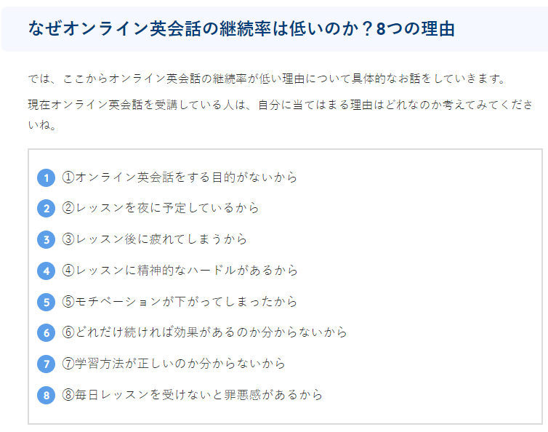
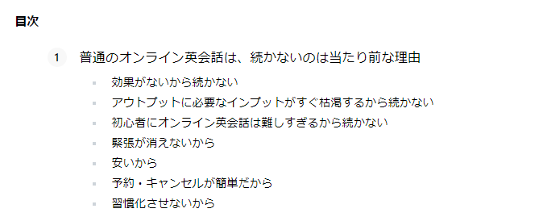
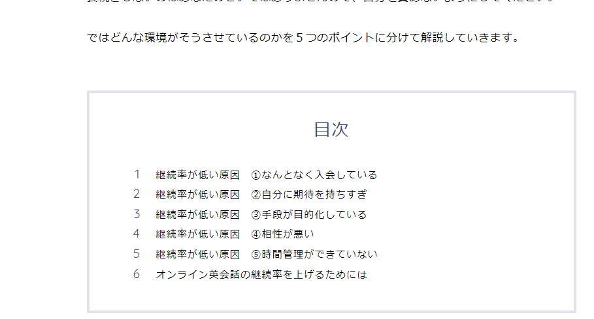
オンライン英会話が続かない理由と対策
 | 続かない理由 | 対策 |  |  |  | ＊
 | 効果がないから続かない |  |  |  |  | ＊
ただの洗い出しめも
アウトプットは継続のための施策Sheetに記載
 | アウトプットに必要なインプット がすぐ枯渇するから続かない | 写真トーク、無限のディスカッションテーマ 1000件以上のテーマ軸 |  |  |  | ＊
 | 初心者にオンライン会話は難しすぎるから続かない →ある程度のレベルを想定 |  |  |  |  | ＊
 | 緊張が消えないから →ある程度のレベルを想定 |  |  |  |  | ＊
 | 安いから →いい点でもある |  |  |  |  | ＊
 | 予約・キャンセルが簡単だから | ・１コマだけでなく、複数コマの事前予約制 ※通常のオンライン英会話だと１コマしか予約できない ・予約と頻度の登録をしておき、それ通りに予約することをレコメンドする（AIコーチ） 例：週３で話す。毎週土日のうちに来週分を予約する。など。 ・予約するときに話すことを決めておく（写真トークの写真を選定など） ・予約時には完全に機械的な予約システムでの予約でなく、最後はチャットベースでのメッセージでFixをする |  |  |  | ＊
 | 習慣化させないから | 習慣化の施策は別シートに記載 |  |  |  | ＊
 | なんとなく入会している |  |  |  |  | ＊
 | 手段が目的化している | 「学習する」の先にある、「使う」環境がすぐそばにある。 学習者と話せる環境が一緒になっている |  |  |  | ＊
 | 相性が悪い →？ |  |  |  |  | ＊
 | 時間管理ができていない | 「予約・キャンセルが簡単だから」、「習慣化させないから」の内容と共通 |  |  |  | ＊
 | 目的がないから |  |  |  |  | ＊
 | 夜に予定しているから | 朝のレッスンを推奨 →詳細は「習慣化させないから」で記載 |  |  |  | ＊
 | レッスン後に疲れてしまうから |  |  |  |  | ＊
 | レッスンに精神的なハードルがあるから |  |  |  |  | ＊
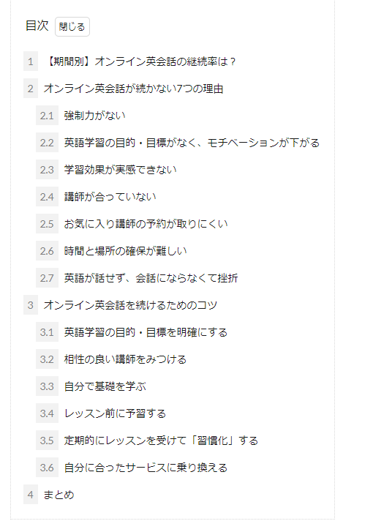
 | モチベーションが下がってしまったから |  |  |  |  | ＊
 | どれだけ続ければ効果があるのかわからないから |  |  |  |  | ＊
 | 学習方法がわからないから |  |  |  |  | ＊
 | 毎日レッスンをうけないと罪悪感があるから |  |  |  |  | ＊
 |  |  |  |  |  | ＊
 |  |  |  |  |  | ＊
 |  |  |  |  |  | ＊
 |  |  |  |  |  | ＊
 | ＊ | ＊ | ＊ | ＊ | ＊ | ＊

継続のための施策
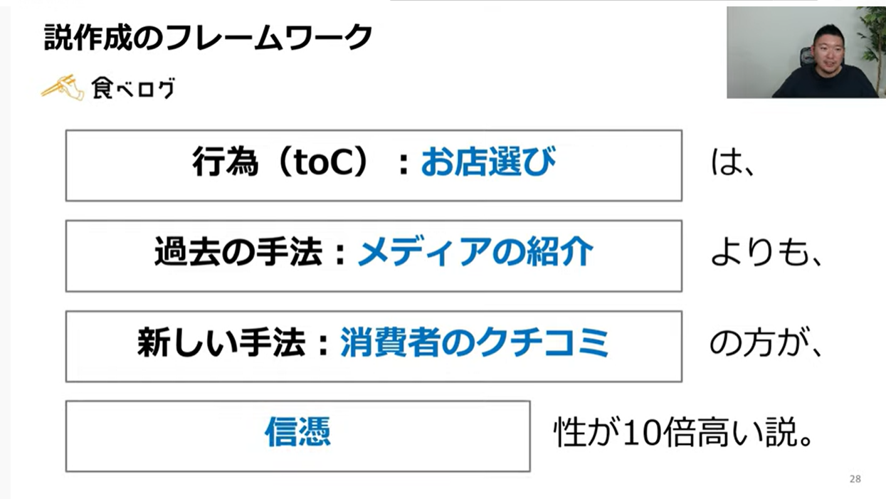
施策
習慣化のための施策
辞めるきっかけ、原因ごとのメッシュでカテゴリわけ
「予約システム」のみに頼らない
最後はチャットベースでの予約
→相手が人間だと認識でき～

辞めるきっかけ
原因
簡単にキャンセルできない
しくみ
予約時にトークテーマまで
伝えておく

直近の予定しかたてられない
ため、いつの間にか予約しなくなる

継続する
Lineへリマインダー
予約したのを「忘れてた」
を防ぐ
馴染みの講師の予約が取れない
アラーム・通知等々

「忘れてた」で心折れない
ようにする
XXXXXX

習慣化アプリの要素を研究して入れ込む
習慣化アプリ＆英会話教室のかけ合わせ
習慣化できていない人にフリーランスコーチがふぉろー・アプローチするなど、シナジー効果期待
新規の予約を忘れないしくみ
レッスン後にすぐ予約させる
OR
休日に1週間分予約させる

コーチから予約リマインド

週４回以上の「実施」を行う
土日いずれか＋平日３回 OR
土日両方＋平日２回

時間より頻度
継続のために
平日の１回の時間は少なく

目的・目標意識を持つ
壁は６周目
６周目を乗り越えるための
目標設定

週末に学習者同士で話すなど
「使う」予定を立てる

具体的な目標を設定する
→〇〇のオンラインMTGに
出席する、旅行するなど

事前購入チケット制？
まとめて買っておいて使わなきゃ損？

予約しなくても「損」にならない
話し放題からの脱却

XXXXXX

他者の目によるやめられない状況を
つくる

みんちゃれを利用した
５人組制

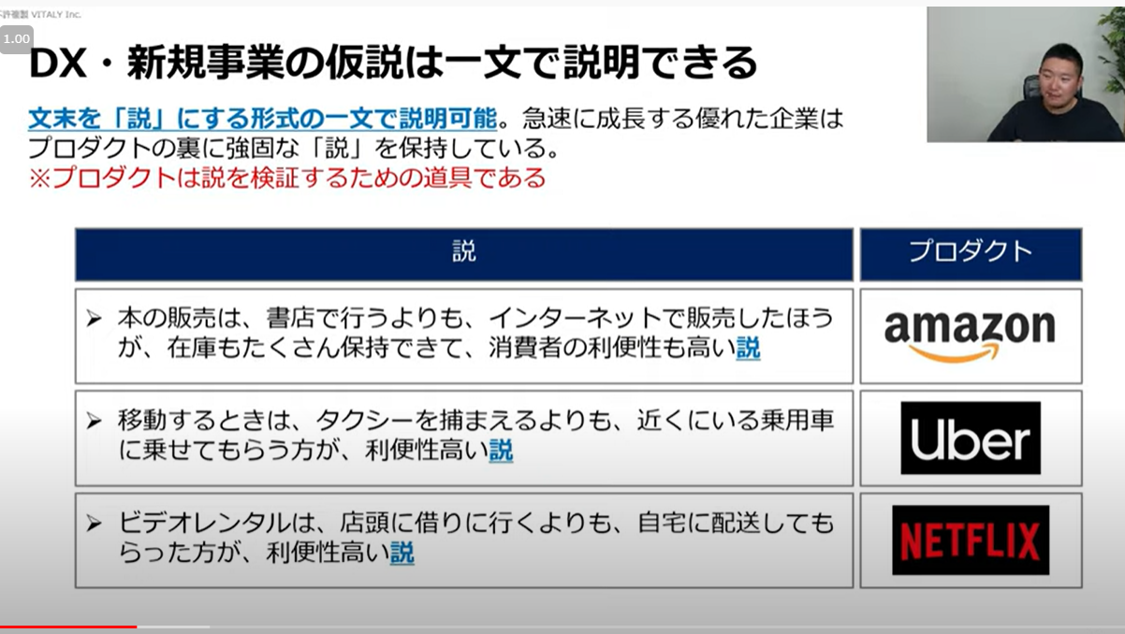

SNSで周囲に宣言

template
業務フロー
 | * | 運営 | ユーザ |  |  | システム | *
 | * | 運営 | 学習者 | 雇われ教師 | フリー教師 | 本アプリ | *
その他
システム上の
手順
本アプリ上の機能
システム外の
手順
本アプリ以外の
システムの機能
開始
 | * |  |  |  |  |  | *
 | * |  |  |  |  |  | *
 | * |  |  |  |  |  | *
 | * |  |  |  |  |  | *
 | * |  |  |  |  |  | *
 | * |  |  |  |  |  | *
 | * |  |  |  |  |  | *
 | * |  |  |  |  |  | *
 | * | * | * | * | * | * | *

学習者-雇われ教師間
業務フロー
 | * | 運営 | ユーザ |  |  | システム | *
 | * | 運営 | 学習者 | 雇われ教師 | フリー教師 | 本アプリ | *
その他
システム上の
手順
本アプリ上の機能
システム外の
手順
本アプリ以外の
システムの機能
開始
 | * |  |  |  |  |  | *
OverViewシートが先
 | * |  |  |  |  |  | *
 | * |  |  |  |  |  | *
 | * |  |  |  |  |  | *
 | * |  |  |  |  |  | *
 | * |  |  |  |  |  | *
 | * |  |  |  |  |  | *
 | * |  |  |  |  |  | *
 | * | * | * | * | * | * | *

